Junioricup
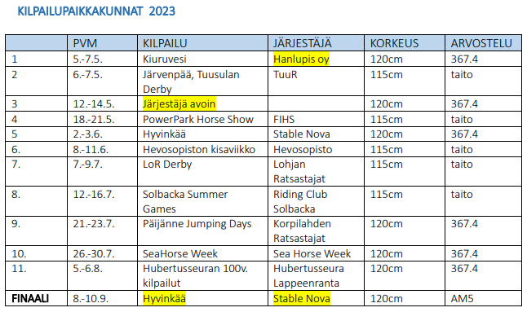
 | RTV Junioricup 2023
 | Esteratsastus

 | Sarja on avoin kaikille juniori- ja lapsiratsastajille kaikilla hevosilla
 | Ratsukko ei voi osallistua samassa kilpailussa sekä junioricupiin että amatöörisarjaan/lapsiratsastajien cupiin.
 | 2 x max 4 vp arv. 367.4 tai 2 x taitoarvostelusta vähintään 70 % maksimipistemäärästä tai 1 x max 4 vp arv. 367.4 JA 1x vähintään 70 % taitoarvostelun maksimipistemäärästä

 |  |  |  | Pvm, kilpailu | Pvm, kilpailu | Pvm, kilpailu | Pvm, kilpailu
 | Ratsastaja | Hevonen | seura | Max 4 vp arv. 367.4 | Max 4 vp arv. 367.4 | Taitoarvostelu väh. 70 % | Taitoarvostelu väh. 70 %
1 | Ala-Äijälä Katariina | Landors | MYRat |  |  | 7.5. Tuusula | 21.5. Power Park
2 | Hakkarainen Nea | Chase Me | KuoR | 7.5. Kiuruvesi |  | 21.5. Power Park
3 | Hanhela Aada-Minea | Lotus vd Bisschop | Win Win | 7.5. Kiuruvesi
4 | Hanhela Aada-Minea | Helena SH | Win Win |  |  | 21.5. Power Park
5 | Heinonen Helmi-Liisa | Digee Cool | SRC |  |  | 21.5. Power Park
6 | Heinonen Matleena | Eve's Lazybeat | LOR |  |  | 7.5. Tuusula
7 | Heinonen Matleena | Come On Friend | LOR |  |  | 7.5. Tuusula | 15.7. Solbacka
8 | Holma Ilona | Lacassida | Win Win | 7.5. Kiuruvesi
9 | Holopainen Jenna | Larome | IKR | 7.5. Kiuruvesi |  | 21.5. Power Park
10 | Isohanni Aurora | Ruudi | LOR |  |  | 7.5. Tuusula | 11.6. Ypäjä
11 | Ivanitskiy Patricia | Mirte Star K Z | KRG | 2.6. Hyvinkää |  | 7.5. Tuusula
12 | Karonsuo Emilia | Catoki's Del Sol | LOR |  |  | 7.5. Tuusula | 15.7. Solbacka
13 | Kassinen Jenna | Bruce de Berks | ORK | 7.5. Kiuruvesi |  | 11.6. Ypäjä
14 | Kauhanen Iina | Patrone | LR |  |  | 7.5. Tuusula | 15.7. Solbacka
15 | Kärkkäinen Heta | Chiavenno | TRS |  |  | 21.5. Power Park | 15.7. Solbacka
16 | Lätti Nella | KG Madonna | CR |  |  | 7.5. Tuusula
17 | Lätti Nella | Alabama-Balia | CR |  |  | 7.5. Tuusula
18 | Mäki Elle | Calinero | Team RR |  |  | 11.6.Ypäjä
19 | Nevas Pihla | Giramee | VITRA |  |  | 7.5. Tuusula
20 | Nevas Pihla | Heloma - N | VITRA |  |  | 7.5. Tuusula
21 | Nurminen Veronica | Foriola-Fortunate | AKIRA |  |  | 7.5. Tuusula
22 | Nurminen Veronica | Travenort's Ida-Maria | AKIRA |  |  | 7.5. Tuusula
23 | Olkkonen Roosa | Culon | KeKU |  |  | 11.6.Ypäjä | 9.7. Lohja
24 | Peltonen Mirella | Kitona ST. Hubertushoeve | RCS | 2.6. Hyvinkää |  | 7.5. Tuusula
25 | Relander Mona | Duff's Orders | RCS | 28.7. Hanko |  | 15.7. Solbacka
26 | Riikonen Katariina | Chance-Breaker | KiuRa | 7.5. Kiuruvesi |  | 21.5. Power Park
27 | Rönkkö Mikko | Cezars | IKR |  |  | 21.5. Power Park
28 | Santala Matilda | Frida | VITRA |  |  | 15.7. Solbacka
29 | Simola Mathilda | For Fun TF | Team RR |  |  | 7.5. Tuusula
30 | Simola Mathilda | Vodka Star | Team RR |  |  | 7.5. Tuusula
31 | Sonck Jon | Solbackas Silverboy | POM | 28.7. Hanko |  | 7.5. Tuusula
32 | Sundberg Ellen | Chanel II | E-KR |  |  | 15.7. Solbacka
33 | Tamminen Saara | Calabis | LOR |  |  | 7.5. Tuusula | 9.7. Lohja
34 | Taskinen Emilia | Constanza | Ko-pRa | 28.7. Hanko |  | 21.5. Power Park
35 | Timonen Silva | Melissa-L | HARI |  |  | 15.7. Solbacka
36 | Uotila Neela | Etna | RCS |  |  | 7.5. Tuusula
37 | Kogelnig Hugo | Boytouch du Seigneur Z | OR | 8.9. Hyvinkää
38

 | Finaali 8.-10.9. PowerPark
1 | Kauhanen Iina | Patrone | LR
2 | Kassinen Jenna | Bruce de Berks | ORK
3 | Karonsuo Emilia | Catoki's Del Sol | LOR
4 | Sonck Jon | Solbackas Silverboy | POM
5 | Peltonen Mirella | Kitona ST. Hubertushoeve | RCS

Lapsiratsastajacup

 | Lapsiratsastajien cup 2023
 | Esteratsastus

 | Sarja on avoin kaikille lapsiratsastajille kaikilla hevosilla
 | Ratsukko ei voi osallistua samassa kilpailussa sekä junioricupiin että lapsiratsastajien cupiin.
 | 2 x max 4 vp arv. 367.4 tai 2 x taitoarvostelusta vähintään 70 % maksimipistemäärästä tai 1 x max 4 vp arv. 367.4 JA 1x vähintään 70 % taitoarvostelun maksimipistemäärästä

 |  |  |  | Pvm, kilpailu | Pvm, kilpailu | Pvm, kilpailu | Pvm, kilpailu
 | Ratsastaja | Hevonen | seura | Max 4 vp arv. 367.4 | Max 4 vp arv. 367.4 | Taitoarvostelu väh. 70 % | Taitoarvostelu väh. 70 %
1 | Ala-Tala Karelia | Arnac Pompadour | TRS |  |  | 7.5. Tuusula
2 | Granat Sofia | Lecafu | ABC |  |  | 21.5. Power Park | 11.6. Ypäjä
3 | Granat Sofia | Lion Fly | ABC |  |  | 21.5. Power Park
4 | Harjula Sofi | Hope's Justina | RCS |  |  | 15.7. Solbacka
5 | Havanka Emma | Catoki's Lüd S | VirRat |  |  | 11.6. Ypäjä | 9.7. Lohja
6 | Kovalainen Mandi | First Class | K-HR | 2.6. Hyvinkää |  | 7.5. Tuusula
7 | Kovalainen Mandi | Important | K-HR | 2.6. Hyvinkää | 8.9. Hyvinkää
8 | Kullas Seela | Goldencoast Loreen | TUUR |  |  | 7.5. Tuusula | 11.6. Ypäjä
9 | Kultarinta Olivia | Cleopatra | SRC | 28.7. Hanko | 8.9. Hyvinkää
10 | Liukkonen Seela | Larjolijn-Tren | FLK |  |  | 11.6. Ypäjä
11 | Oja-Nisula Martta | Bull Boy Du Planet | KURAT |  |  | 21.5. Power Park | 11.6. Ypäjä
12 | Olsson Isabel | Oxana Aeg | VITRA |  |  | 11.6. Ypäjä | 9.7. Lohja
13 | Olsson Isabel | Haya | VITRA | 28.7. Hanko |  | 15.7. Solbacka
14 | Pitkäniemi Juuli | He'las Lorenzo | KAKE |  |  | 21.5. Power Park
15 | Ranta Emilia | Secret Hope | LOR |  |  | 7.5. Tuusula | 21.5. Power Park
16 | Sorvoja Vera | Little Q M | RCR | 8.9. Hyvinkää |  | 7.5. Tuusula
17 | Tolonen Nita | Delayla | ORK |  |  | 21.5. Power Park | 11.6. Ypäjä
18 | Tuomi Olivia | Cetina M | VITRA |  |  | 7.5. Tuusula | 15.7. Solbacka
19 | Tuomi Olivia | Cipendeils | VITRA | 8.9. Hyvinkää |  | 15.7. Solbacka
20 | Viljanen Alisa | Ezmeralda | TRS | 28.7. Hanko |  | 7.5. Tuusula
21

 | Finaali 8.-10.9. Hyvinkää
1 | Kullas Seela | Goldencoast Loreen | TUUR
2 | Granat Sofia | Lecafu | ABC
3 | Kovalainen Mandi | Important | K-HR
4 | Olsson Isabel | Oxana Aeg | VITRA
5 | Kultarinta Olivia | Cleopatra | SRC

Ponicup
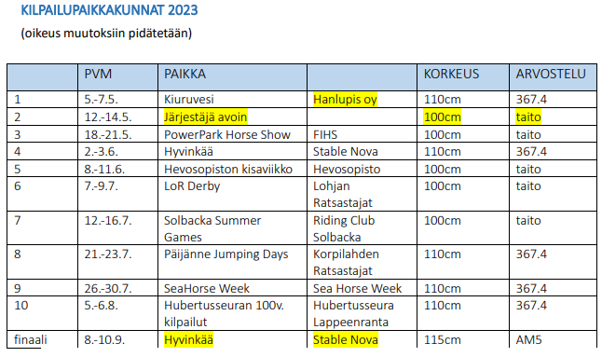
 | RTV Ponicup 2023
 | Esteratsastus

 | Kilpailu on avoin poniratsastajille kaikilla poneilla
 | 2 x max 4 vp arv. 367.4 tai 2 x taitoarvostelusta vähintään 70 % maksimipistemäärästä tai 1 x max 4 vp arv. 367.4 JA 1x vähintään 70 % taitoarvostelun maksimipistemäärästä

 |  |  |  | Pvm, kilpailu | Pvm, kilpailu | Pvm, kilpailu | Pvm, kilpailu
 | Ratsastaja | Hevonen | seura | Max 4 vp arv. 367.4 | Max 4 vp arv. 367.4 | Taitoarvostelu väh. 70 % | Taitoarvostelu väh. 70 %
1 | Aaltonen Louise | Tallyho Silver | RCR | 19.5. Power Park |  | 10.6. Ypäjä
2 | Appelqvist Angelina | Oatfield Starbreeze | LOR | 2.6. Hyvinkää |  | 10.6. Ypäjä
3 | Appelqvist Angelina | Karlos | LOR |  |  | 10.6. Ypäjä | 14.7. Solbacka
4 | Burns Katherine | Ascoast Betty | VITRA |  |  | 14.7. Solbacka
5 | Fingerroos Anna | So Malleway | JARA | 19.5. Power Park
6 | Fingerroos Eeva | So Brian the Brave | JARA | 19.5. Power Park
7 | Grönroos Annika | Cap Nord D'Hyrencourt | HunR |  |  | 10.6. Ypäjä
8 | Gummerus Frida | Capacio WE | RCR | 2.6. Hyvinkää |  | 9.7. Lohja
9 | Havanka Emma | Exan's Revansch | VirRat | 19.5. Power Park |  |  | 14.7. Solbacka
10 | Kauhanen Emma | Talented Twilight | HJR | 19.5. Power Park
11 | Kokko Rosemarie | Rosehill Fascination | LIDRID | 19.5. Power Park
12 | Kuivala Iida | Watergrange Bruce | ABC | 19.5. Power Park
13 | Löija Adessa | Rhydymeirch Forever-In-Blue-Je | SRC |  |  | 9.7. Lohja | 14.7. Solbacka
14 | Ojaniemi Wilma | Vunder | ORK | 19.5. Power Park |  | 10.6. Ypäjä
15 | Olkkonen Ronja | Mon Art | KeKU | 28.7. Hanko |  | 9.7. Lohja
16 | Olsson Isabel | Turfhorst Royal Rose | VITRA |  |  | 10.6. Ypäjä
17 | Paavola Sofia | Masha | IR |  |  | 10.6. Ypäjä | 14.7. Solbacka
18 | Ranta Emilia | Camhill Jacko | LOR | 19.5. Power Park
19 | Siiro Seidi | Ballycartan Wonder | TRS |  |  | 10.6. Ypäjä
20 | Tamminen Saara | V.K. Niisku | LOR |  |  | 9.7. Lohja
21 | Väänänen Siiri | Valhallas Lancelot 15 WD | SvR | 28.7. Hanko
22

 | Finaali 8.-10.9. Hyvinkää
1 | Appelqvist Angelina | Oatfield Starbreeze | LOR
2 | Gummerus Frida | Capacio WE | RCR
3 | Havanka Emma | Exan's Revansch | VirRat
4 | Appelqvist Angelina | Karlos | LOR

Pikkuponicup
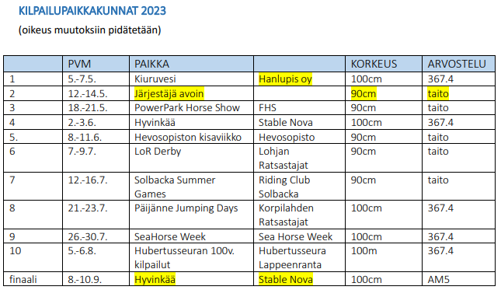
 | RTV Pikkuponicup 2023
 | Esteratsastus

 | Kilpailu on avoin poniratsastajille kaikilla pikkuponeilla (II kategorian poneilla).
 | 2 x max 4 vp arv. 367.4 tai 2 x taitoarvostelusta vähintään 70 % maksimipistemäärästä tai 1 x max 4 vp arv. 367.4 JA 1x vähintään 70 % taitoarvostelun maksimipistemäärästä

 |  |  |  | Pvm, kilpailu | Pvm, kilpailu | Pvm, kilpailu | Pvm, kilpailu
 | Ratsastaja | Hevonen | seura | Max 4 vp arv. 367.4 | Max 4 vp arv. 367.4 | Taitoarvostelu väh. 70 % | Taitoarvostelu väh. 70 %
1 | Aaltonen Nelly | Monsson | RCR | 19.5. Power Park
2 | Appelqvist Angelina | Oatfield Starbreeze | LOR | 2.6. Hyvinkää |  | 10.6. Ypäjä
3 | Appelqvist Angelina | Karlos | LOR |  |  | 10.6. Ypäjä | 9.7. Lohja
4 | Havanka Emma | Exan's Revansch | VirRat |  |  | 10.6. Ypäjä | 9.7. Lohja
5 | Holappa Iisa | Pünktchen | HA-71 | 7.5. Kiuruvesi |  |  | 9.7. Lohja
6 | Huhtasalo Helga | Flower | TT | 19.5. Power Park |  | 9.7. Lohja
7 | Huhtasalo Helga | Twilight Savikko | TT | 8.9. Hyvinkää |  | 10.6. Ypäjä
8 | Kantti Elmeri | Jay-Jay 6 | TT | 19.5. Power Park
9 | Laituri Maiju | Viiser | PuLa | 19.5. Power Park |  |  | 14.7. Solbacka
10 | Lempinen Maija | Oki-Toki | CR |  |  | 9.7. Lohja | 14.7. Solbacka
11 | Nieminen Iiris | Hannelore II | Team RR | 19.5. Power Park |  | 10.6. Ypäjä
12 | Olsson Isabel | Turfhorst Royal Rose | VITRA |  |  | 10.6. Ypäjä | 14.7. Solbacka
13 | Olsson Isabel | Pancho | VITRA | 28.7. Hanko
14 | Paavola Sofia | Masha | IR | 19.5. Power Park |  | 10.6. Ypäjä
15 | Sipiläinen Kiia | Sabinas Twilight 597 NF | POM |  |  | 10.6. Ypäjä
16 | Sjöström Elsa | Goldencoast Pegasos 108 RP | PUNRA |  |  | 10.6. Ypäjä
17 | Tolonen Nita | Munsboro Puzzle | ORK | 19.5. Power Park |  | 10.6. Ypäjä
18 | Tuhkio Saara | Mirotka | PuLa |  |  | 14.7. Solbacka
19 | Uosukainen Siru | Keel Hurricane | TT | 19.5. Power Park
20

 | Finaali 8.-10.9. Hyvinkää
1 | Holappa Iisa | Pünktchen | HA-71
2 | Appelqvist Angelina | Karlos | LOR
3 | Huhtasalo Helga | Flower | TT
4 | Havanka Emma | Exan's Revansch | VirRat
5 | Appelqvist Angelina | Oatfield Starbreeze | LOR

